改革事業についての説明
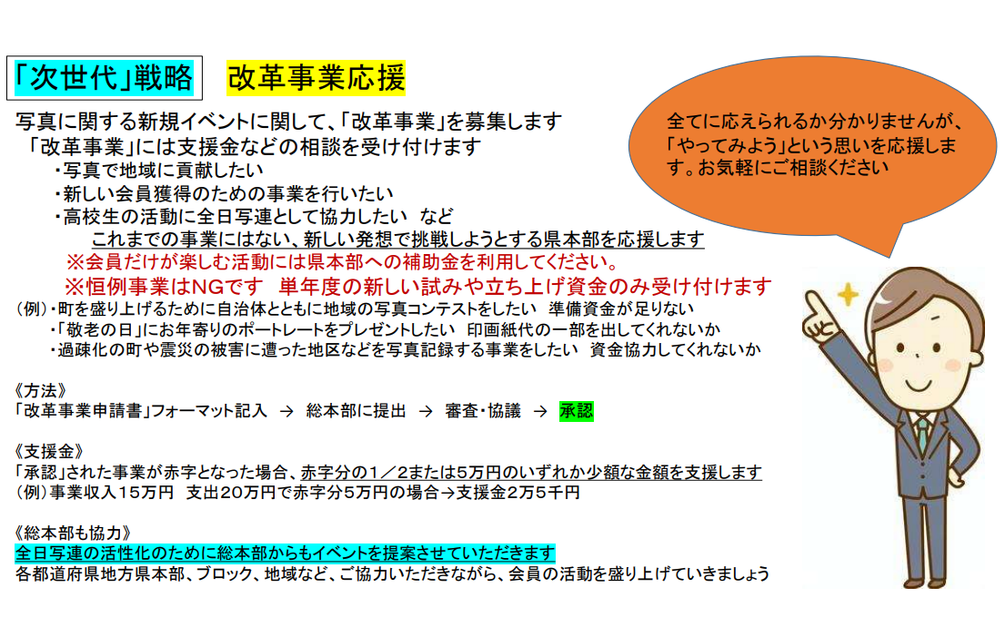

⑩オリジナルグッズ発注表
全日写連オリジナルロゴ入りグッズ発注表

商品 | 税込価格 | 内訳(単価+税） | 個数 | 合計
ストラップ | 275円 | 単価250円+税25円
サコッシュ | 275円 | 単価250円+税25円
クリーニングクロス（赤） | 385円 | 単価350円+税35円
スウェード巾着（L） | 440円 | 単価400円+税40円
SDカードケース | 550円 | 単価500円+税50円
パスケース | 550円 | 単価500円+税50円
送料（全国統一） |  |  |  | 500円
 |  |  |  | 合計
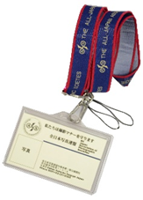
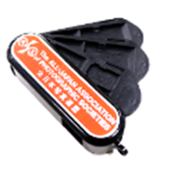
ストラップ
SDカードケース

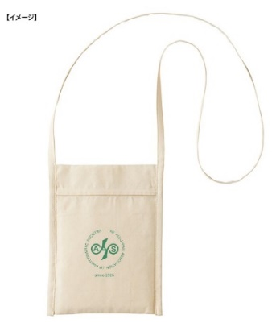
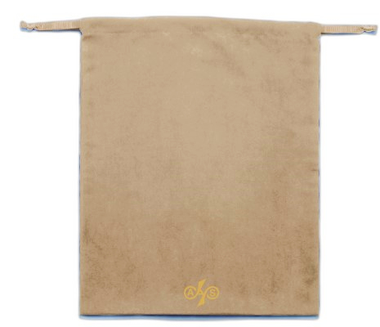


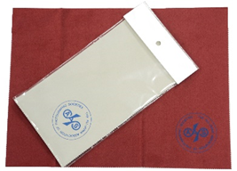

パスケース
スウェード巾着
（370×270）
クリーニングクロス（赤のみ）
サコッシュ(170×225)

グッズ送付先
（ ）本部 ご担当者
住所 〒 |  |  | 電話
納期 月 日必着 （お届けまで２週間かかります）
発注表をFAXかメールでお送りください。まとめて買うとお得です
全日本写真連盟総本部（松井） FAX: 03-5565-6910
mail: minmi7413@photo-asahi.com
受注後、金額（送料を含む）をご請求します

